Sheet1
API |  | POST
http://localhost:808/bank/SaveTabungan

PARAMETER
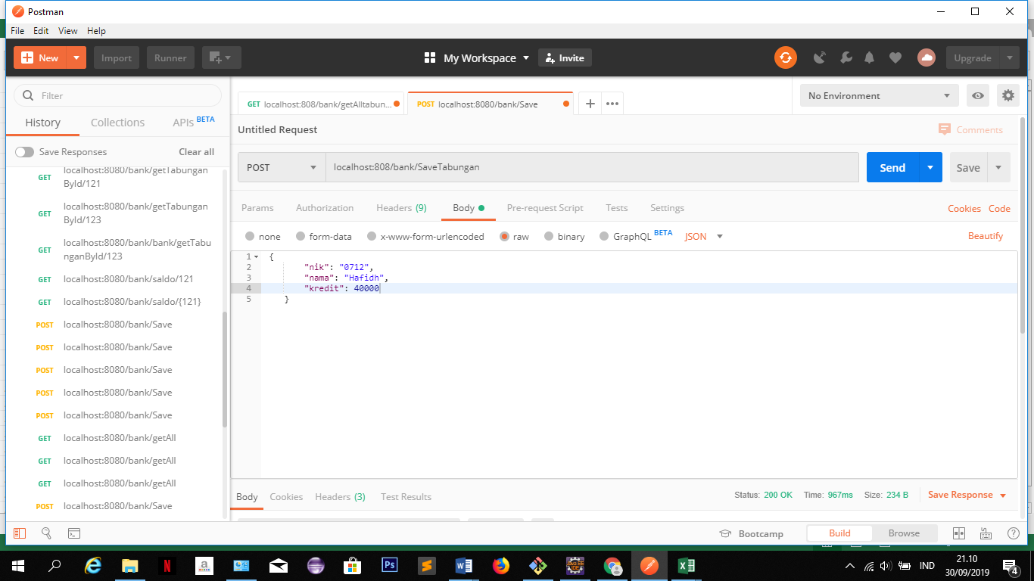



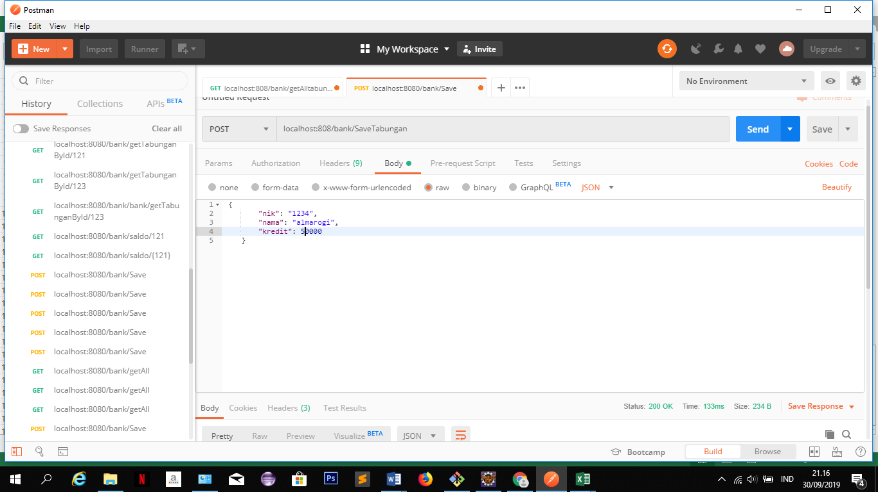

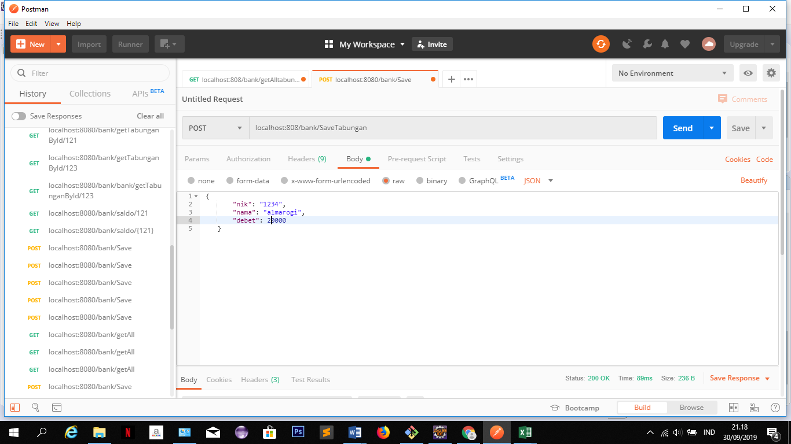

RESPONSE

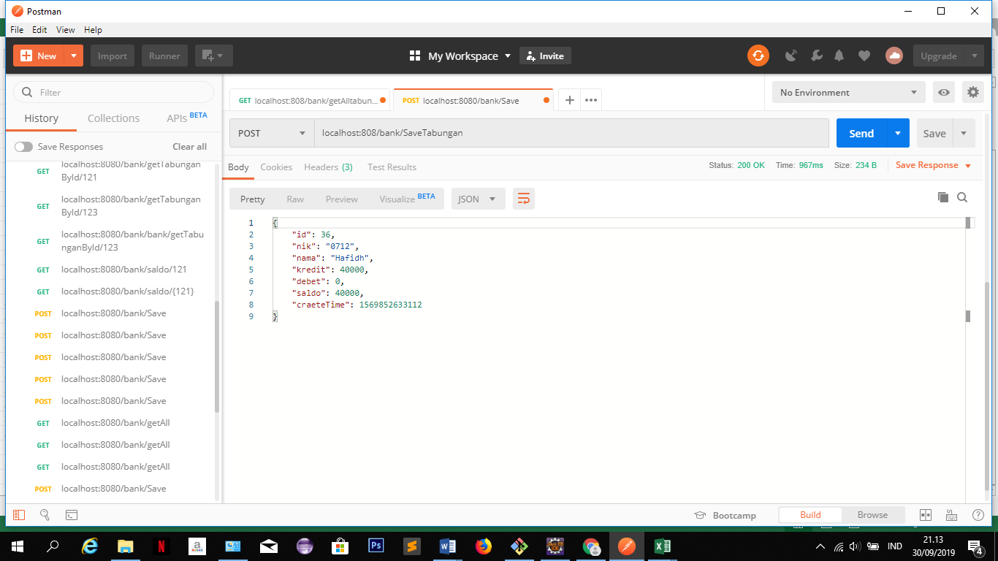



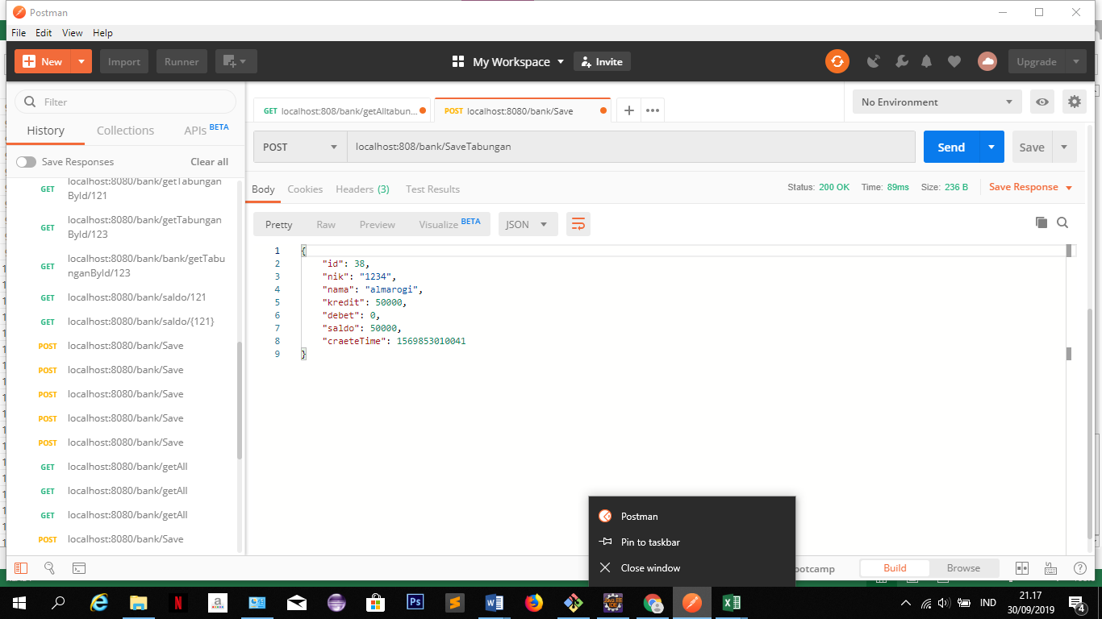

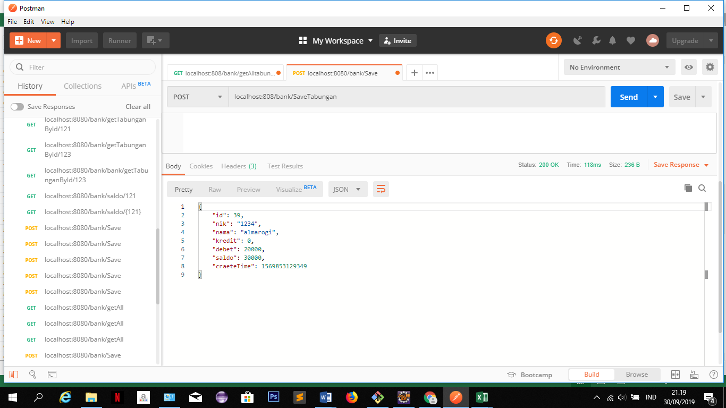

 | untuk post

Sheet3
API |  | GET

http://localhost:808/bank/getTabunganByNik/0712

 | PARAMETER
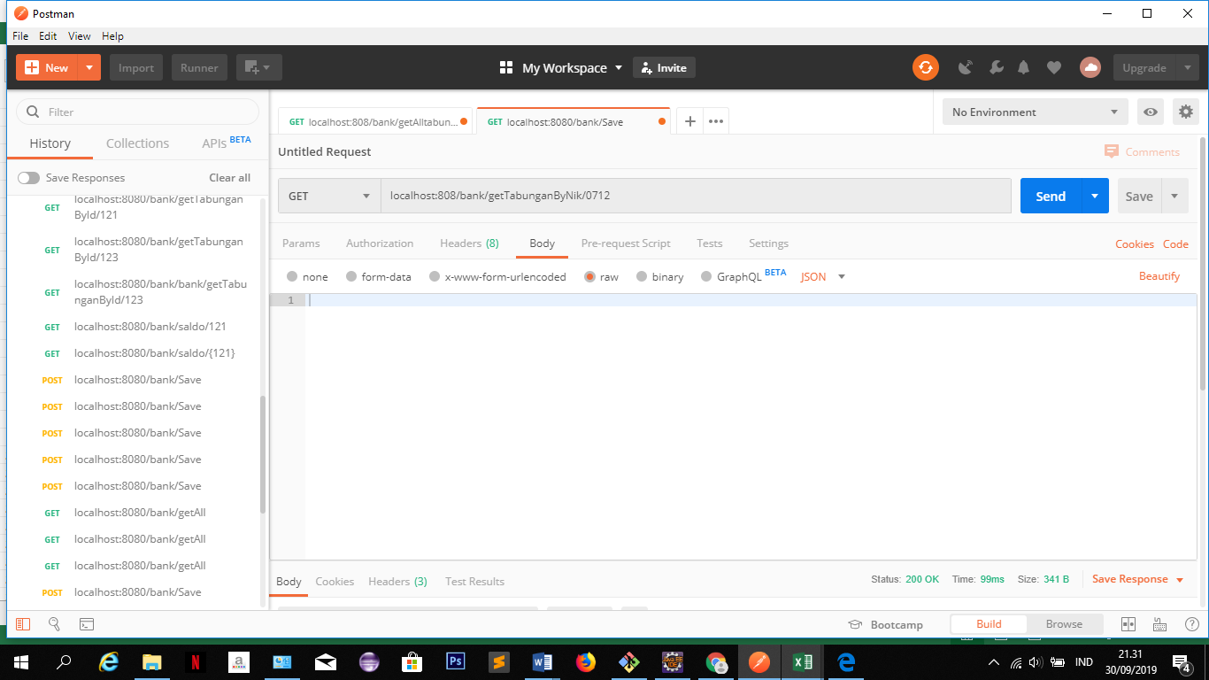

 | RESPONSE
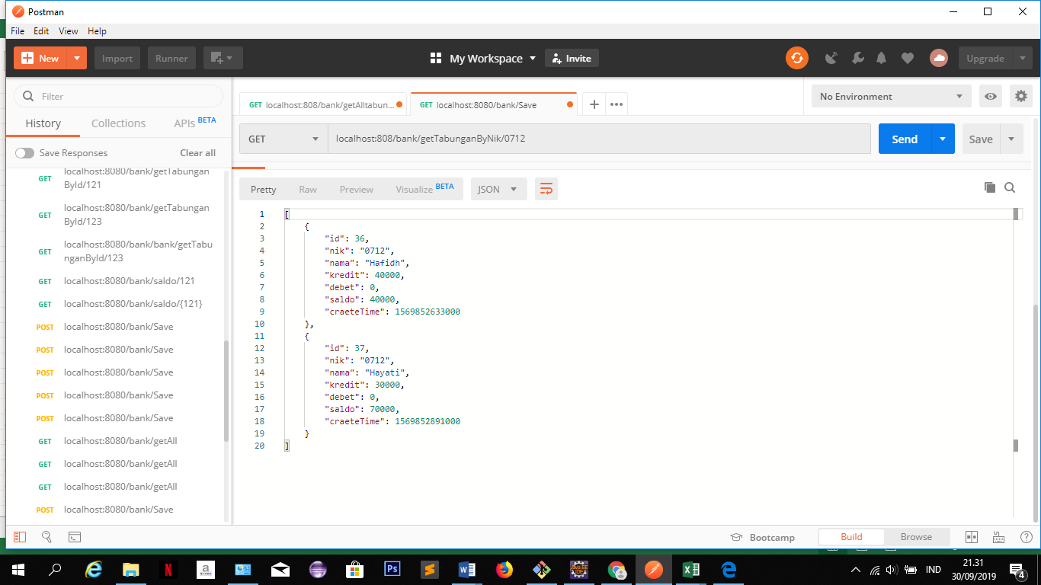

 | untuk get by nik

Sheet2
API | GET

http://localhost:808/bank/getAlltabungan

PARAMETER

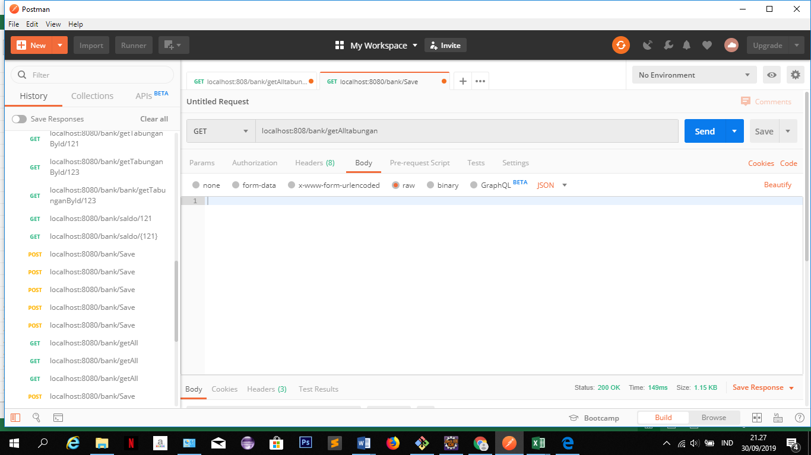

RESPONSE
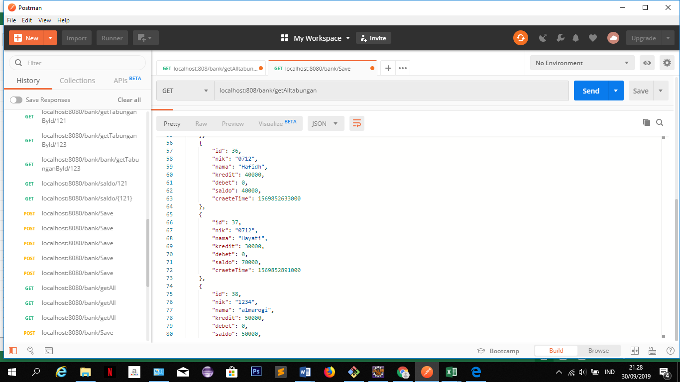

untuk get all

Sheet4
API | GET

http://localhost:808/bank/getTabunganById/37

PARAMETER
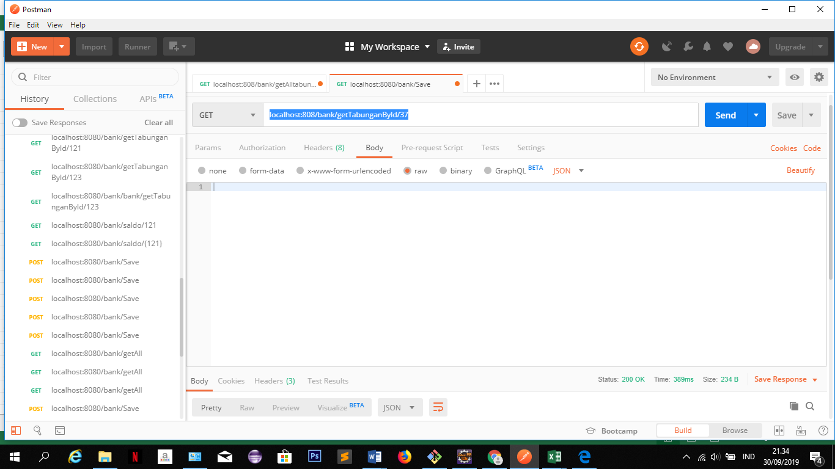

RESPONSE

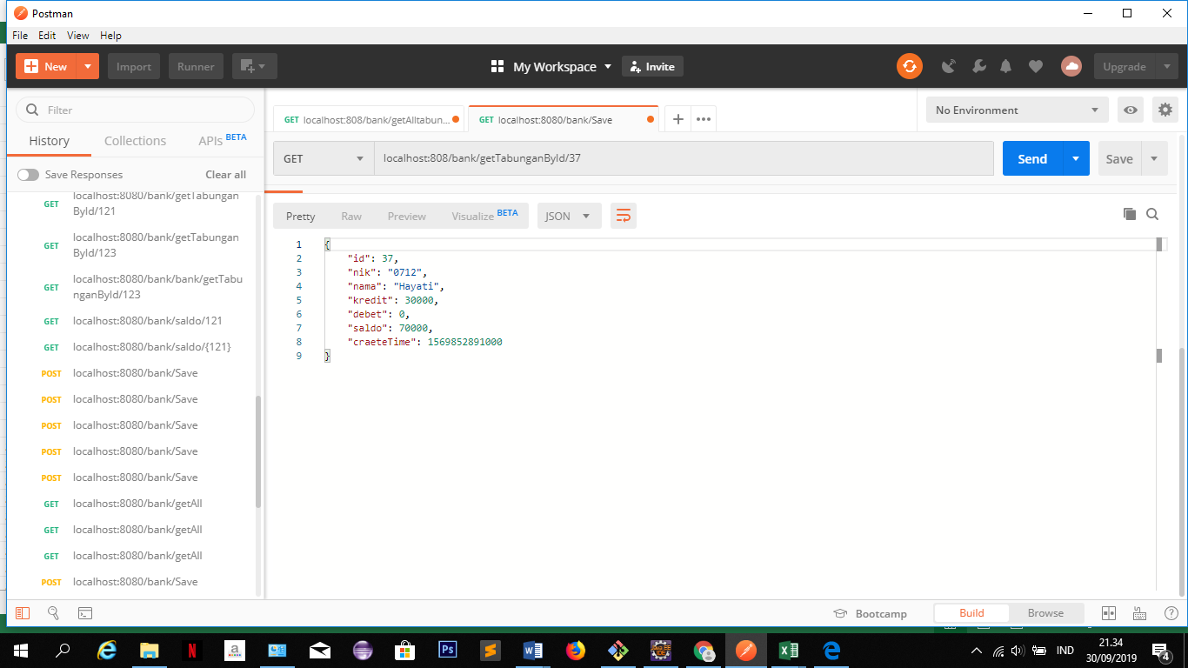

untuk get by id

Sheet5
API | DELETE

http://localhost:808/bank/DeleteTabungan/37

PARAMETER
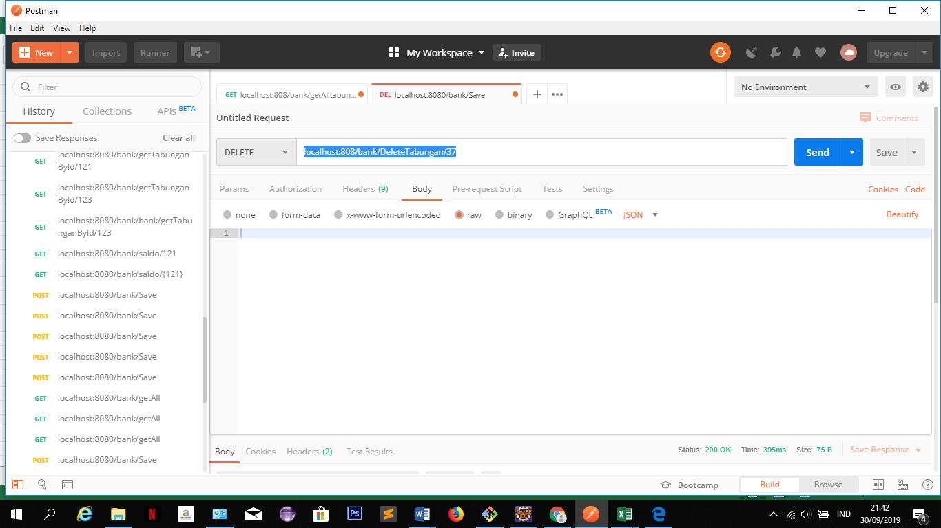

RESPONSE

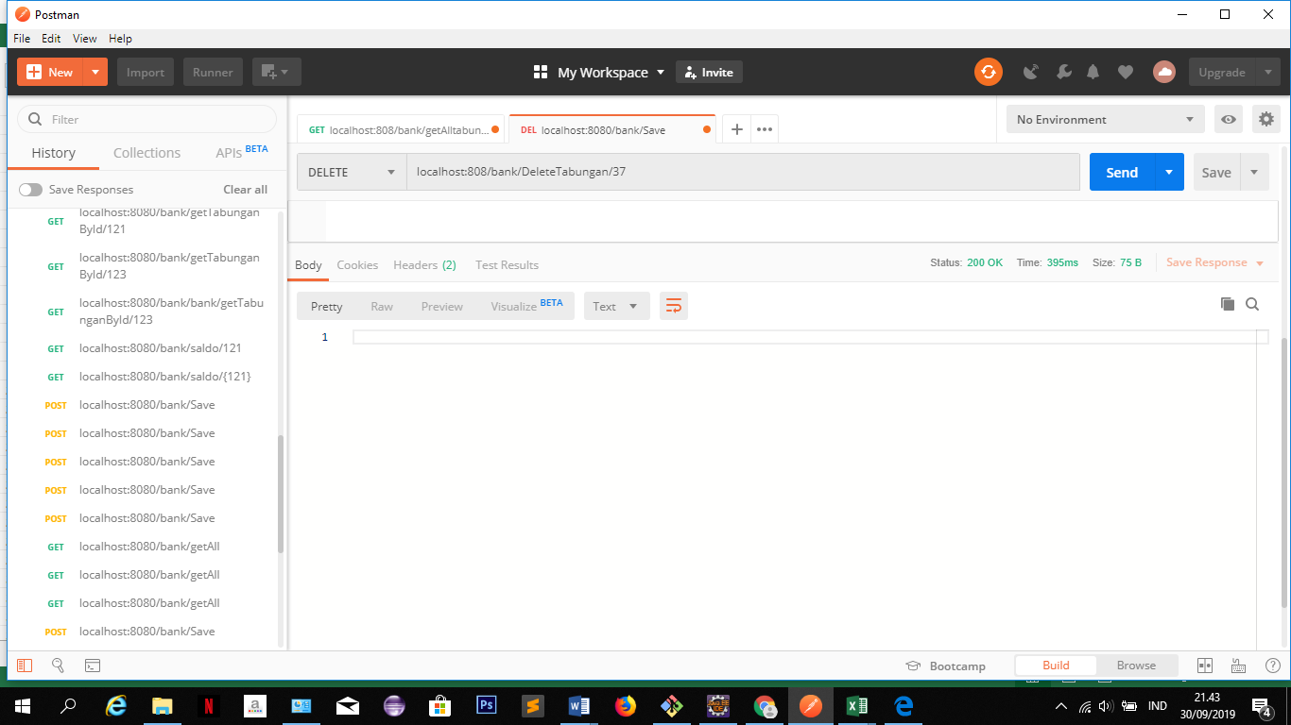

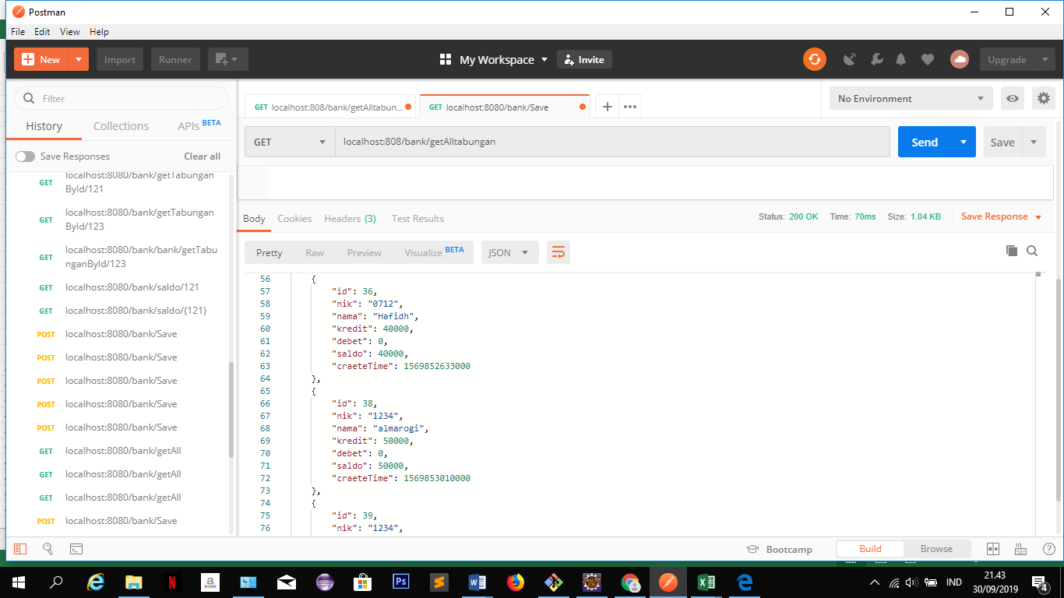

untuk delete

Sheet6
API | PUT

http://localhost:808/bank/UpdateTabungan/36

PARAMETER

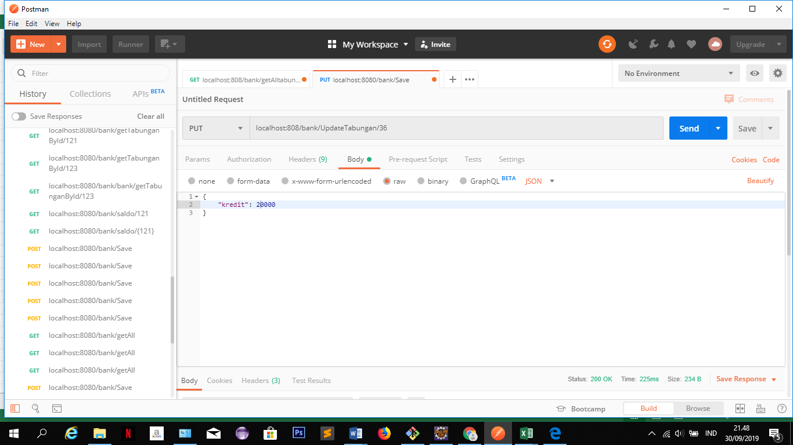

RESPONSE

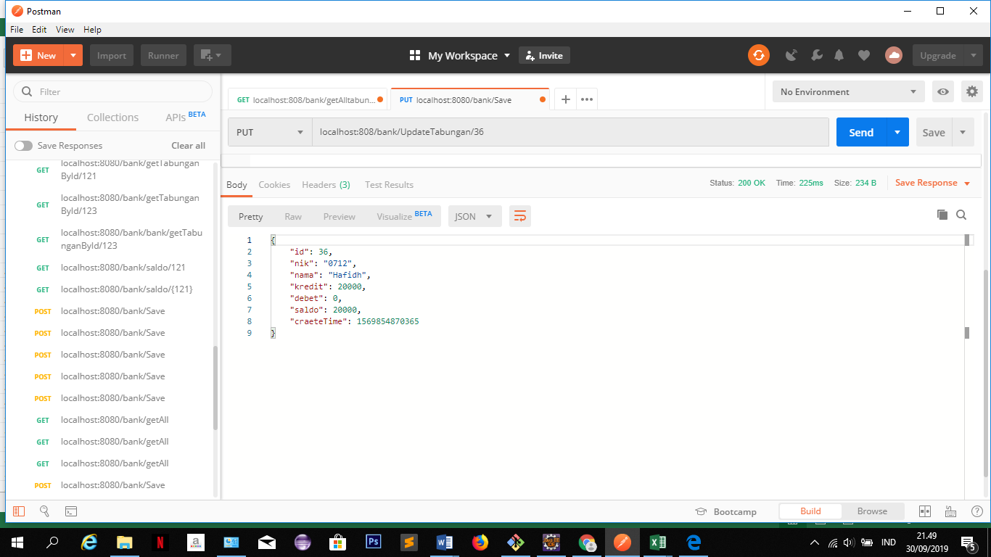

untuk update

